상품제안서
아이리버 4in1 멀티 LED 라이팅 고속충전케이블(1.5M/2M) | 상품코드: S44725

 |  |  |  |  |  |  | 02-713-8555 | www.synergygift.co.kr
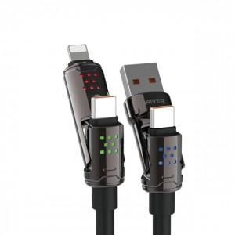 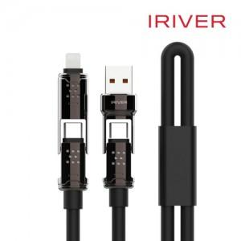 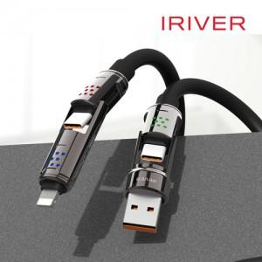

【상세/제작정보】 | 인쇄규격사이즈 : 약 3.3 x 1 cm

【인쇄/포장옵션】 | 레이저 / 포장지포장

【공급단가】 | 수량 | 50~ | 100~ | 300~ | 1,000~ | 3,000~
*VAT별도 | 1.5M | 9,100원 | 8,610원 | 8,190원 | 7,980원 | 7,840원
 | 2M | 9,920원 | 9,390원 | 8,930원 | 8,700원 | 8,550원

【상품 URL】 | https://www.synergygift.co.kr:443/src/goods_detail.php?gdno=44725

